Лист 1
Прайс-лист
МИР ПРЯЖИ

В валюте: руб. (курс 1).
Цены указаны на 07.08.2020

№ | Номенклатура/ Характеристика номенклатуры | Описание | Изображение | Артикул | Цена | Ед. | Остаток | Ссылка на сайт
 | Канва с нанесенным рисунком для вышивки крестом.КК 411 КАЛЛЫ . | Канва с нанесенным рисунком для вышивки крестом.КК 411 КАЛЛЫ . | 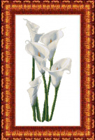 | КК 411 | 293.25 |  |  | Изображение
 | Канва с нанесенным рисунком для вышивки крестом.КК 411 КАЛЛЫ . |  |  |  | 293.25 | шт | 2 | Изображение
 | Канва с рисунком для вышивки крестом «Каролинка» КК 0005 ВЕТКА ШИПОВНИКА . | Канва с рисунком для вышивки крестом «Каролинка» КК 0005 ВЕТКА ШИПОВНИКА . | 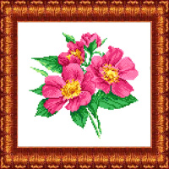 | КК 0005 | 109.50 |  |  | Изображение
 | Канва с рисунком для вышивки крестом «Каролинка» КК 0005 ВЕТКА ШИПОВНИКА . |  |  |  | 109.50 | шт | 3 | Изображение
 | Канва с рисунком для вышивки крестом «Каролинка» КК 041 Натюрморт с ромашками | Канва с рисунком для вышивки крестом «Каролинка» КК 041 Натюрморт с ромашками |  | КК 041 | 178.50 |  |  | Изображение
 | Канва с рисунком для вышивки крестом «Каролинка» КК 041 Натюрморт с ромашками |  |  |  | 178.50 | шт | 1 | Изображение
 | Канва с рисунком для вышивки крестом «Каролинка» КК 047 Голубая мечеть | Канва с рисунком для вышивки крестом «Каролинка» КК 047 Голубая мечеть | 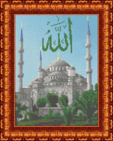 | КК 047 | 178.50 |  |  | Изображение
 | Канва с рисунком для вышивки крестом «Каролинка» КК 047 Голубая мечеть |  |  |  | 178.50 | шт | 4 | Изображение
 | Канва с рисунком для вышивки крестом «Каролинка» КК-0003 Пионы, 21х18 см | Канва с рисунком для вышивки крестом «Каролинка» КК-0003 Пионы, 21х18 см | 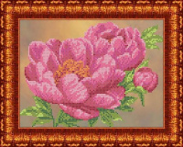 | КК 0003 | 109.65 |  |  | Изображение
 | Канва с рисунком для вышивки крестом «Каролинка» КК-0003 Пионы, 21х18 см |  |  |  | 109.65 | шт | 3 | Изображение
 | Канва с рисунком для вышивки крестом «Каролинка» КК-003 Семья львов, 23х30 см | Канва с рисунком для вышивки крестом «Каролинка» КК-003 Семья львов, 23х30 см | 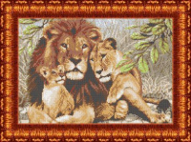 | КК 003 | 178.50 |  |  | Изображение
 | Канва с рисунком для вышивки крестом «Каролинка» КК-003 Семья львов, 23х30 см |  |  |  | 178.50 | шт | 1 | Изображение
 | Канва с рисунком для вышивки крестом «Каролинка» КК-011 Маки у окна, 22х33 см | Канва с рисунком для вышивки крестом «Каролинка» КК-011 Маки у окна, 22х33 см |  | КК 011 | 178.50 |  |  | Изображение
 | Канва с рисунком для вышивки крестом «Каролинка» КК-011 Маки у окна, 22х33 см |  |  |  | 178.50 | шт | 1 | Изображение
 | Канва с рисунком для вышивки крестом «Каролинка» КК-013 Мечеть Кул Шариф, 20,3х30 см | Канва с рисунком для вышивки крестом «Каролинка» КК-013 Мечеть Кул Шариф, 20,3х30 см |  | КК 013 | 178.50 |  |  | Изображение
 | Канва с рисунком для вышивки крестом «Каролинка» КК-013 Мечеть Кул Шариф, 20,3х30 см |  |  |  | 178.50 | шт | 6 | Изображение
 | Канва с рисунком для вышивки крестом «Каролинка» КК-019 Магнолия, 23х30 см | Канва с рисунком для вышивки крестом «Каролинка» КК-019 Магнолия, 23х30 см | 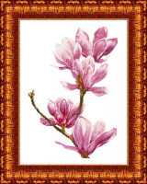 | КК 019 | 178.50 |  |  | Изображение
 | Канва с рисунком для вышивки крестом «Каролинка» КК-019 Магнолия, 23х30 см |  |  |  | 178.50 | шт | 1 | Изображение
 | Канва с рисунком для вышивки крестом «Каролинка» КК-020 Лилии, 23х30 см | Канва с рисунком для вышивки крестом «Каролинка» КК-020 Лилии, 23х30 см | 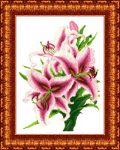 | КК 020 | 178.50 |  |  | Изображение
 | Канва с рисунком для вышивки крестом «Каролинка» КК-020 Лилии, 23х30 см |  |  |  | 178.50 | шт | 2 | Изображение
 | Канва с рисунком для вышивки крестом «Каролинка» КК-021 Гладиолусы, 23х30 см | Канва с рисунком для вышивки крестом «Каролинка» КК-021 Гладиолусы, 23х30 см | 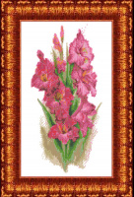 | КК 021 | 178.50 |  |  | Изображение
 | Канва с рисунком для вышивки крестом «Каролинка» КК-021 Гладиолусы, 23х30 см |  |  |  | 178.50 | шт | 3 | Изображение
 | Канва с рисунком для вышивки крестом «Каролинка» КК-022 Камелия, 23х30 см | Канва с рисунком для вышивки крестом «Каролинка» КК-022 Камелия, 23х30 см | 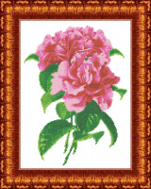 | КК 022 | 178.50 |  |  | Изображение
 | Канва с рисунком для вышивки крестом «Каролинка» КК-022 Камелия, 23х30 см |  |  |  | 178.50 | шт | 2 | Изображение
 | Канва с рисунком для вышивки крестом «Каролинка» КК-027 К мечте. Элит серия 23х30 см | Канва с рисунком для вышивки крестом «Каролинка» КК-027 К мечте. Элит серия 23х30 см | 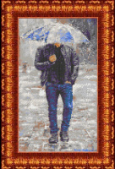 | КК 027 | 198.90 |  |  | Изображение
 | Канва с рисунком для вышивки крестом «Каролинка» КК-027 К мечте. Элит серия 23х30 см |  |  |  | 198.90 | шт | 1 | Изображение
 | Канва с рисунком для вышивки крестом «Каролинка» КК-028 К судьбе. Элит серия 23х30 см | Канва с рисунком для вышивки крестом «Каролинка» КК-028 К судьбе. Элит серия 23х30 см | 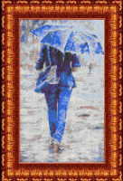 | КК 028 | 198.90 |  |  | Изображение
 | Канва с рисунком для вышивки крестом «Каролинка» КК-028 К судьбе. Элит серия 23х30 см |  |  |  | 198.90 | шт | 2 | Изображение
 | Канва с рисунком для вышивки крестом «Каролинка» КК-030 Яркий мир, 23х30 см | Канва с рисунком для вышивки крестом «Каролинка» КК-030 Яркий мир, 23х30 см | 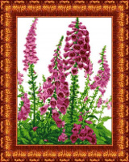 | КК 030 | 178.50 |  |  | Изображение
 | Канва с рисунком для вышивки крестом «Каролинка» КК-030 Яркий мир, 23х30 см |  |  |  | 178.50 | шт | 1 | Изображение
 | Канва с рисунком для вышивки крестом «Каролинка» КК-032 Прага Леди, 23х30 см | Канва с рисунком для вышивки крестом «Каролинка» КК-032 Прага Леди, 23х30 см |  | КК 032 | 178.50 |  |  | Изображение
 | Канва с рисунком для вышивки крестом «Каролинка» КК-032 Прага Леди, 23х30 см |  |  |  | 178.50 | шт | 1 | Изображение
 | Канва с рисунком для вышивки крестом «Каролинка» КК-033 Родстер Wikov 40, 23х30 см | Канва с рисунком для вышивки крестом «Каролинка» КК-033 Родстер Wikov 40, 23х30 см |  | КК 033 | 178.50 |  |  | Изображение
 | Канва с рисунком для вышивки крестом «Каролинка» КК-033 Родстер Wikov 40, 23х30 см |  |  |  | 178.50 | шт | 2 | Изображение
 | Канва с рисунком для вышивки крестом «Каролинка» КК-034 Skoda Suisa, 23х30 см | Канва с рисунком для вышивки крестом «Каролинка» КК-034 Skoda Suisa, 23х30 см |  | КК 034 | 178.50 |  |  | Изображение
 | Канва с рисунком для вышивки крестом «Каролинка» КК-034 Skoda Suisa, 23х30 см |  |  |  | 178.50 | шт | 1 | Изображение
 | Канва с рисунком для вышивки крестом «Каролинка» КК-035 Руссо Балт, 23х30 см | Канва с рисунком для вышивки крестом «Каролинка» КК-035 Руссо Балт, 23х30 см |  | КК 035 | 178.50 |  |  | Изображение
 | Канва с рисунком для вышивки крестом «Каролинка» КК-035 Руссо Балт, 23х30 см |  |  |  | 178.50 | шт | 1 | Изображение
 | Канва с рисунком для вышивки крестом «Каролинка» КК-036 Красный путиловец, 23х30 см | Канва с рисунком для вышивки крестом «Каролинка» КК-036 Красный путиловец, 23х30 см |  | КК 036 | 178.50 |  |  | Изображение
 | Канва с рисунком для вышивки крестом «Каролинка» КК-036 Красный путиловец, 23х30 см |  |  |  | 178.50 | шт | 5 | Изображение
 | Канва с рисунком для вышивки крестом «Каролинка» КК-204 Дельфин, 31х39 см | Канва с рисунком для вышивки крестом «Каролинка» КК-204 Дельфин, 31х39 см |  | КК 204 | 244.80 |  |  | Изображение
 | Канва с рисунком для вышивки крестом «Каролинка» КК-204 Дельфин, 31х39 см |  |  |  | 244.80 | шт | 2 | Изображение
 | Канва с рисунком для вышивки крестом «Каролинка» КК-409 Дама с кофе, 28.5х42 см | Канва с рисунком для вышивки крестом «Каролинка» КК-409 Дама с кофе, 28.5х42 см |  | КК 409 | 293.25 |  |  | Изображение
 | Канва с рисунком для вышивки крестом «Каролинка» КК-409 Дама с кофе, 28.5х42 см |  |  |  | 293.25 | шт | 2 | Изображение

